关系图
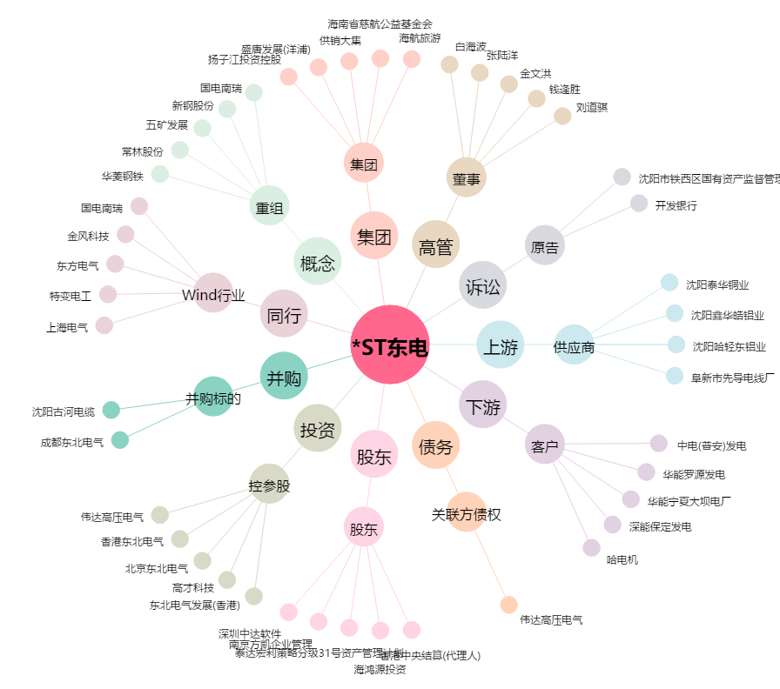
*ST东电[000585.SZ] - 关系概览图

